상품제안서
버블원샷 캡슐세제 + 슈가버블 섬유유연제 리필 + 방수 앞치마 + 크린지퍼백 4종세트 | 상품코드: F28234

 |  |  |  |  |  |  | 02-412-0044 | www.easy1.co.kr
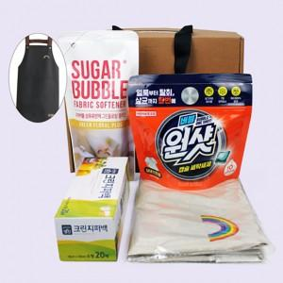

【상세/제작정보】

【인쇄/포장옵션】 | / 포장불가능

【공급단가】 | 수량 | 100~ | 300~ | 500~ | 1,000~ | 3,000~
*VAT별도 | 단가 | 7,800원 | 7,670원 | 7,470원 | 7,340원 | 7,150원

【상품 URL】 | https://dev.easy1.co.kr:443/src/goods_detail.php?gdno=28234

